ORDEN PARA FABRICAR
 | NOMBRE DEL PROYECTO: | BDECO (ANDREA MARTIER)
 | NO. COTIZACION=
 | QUIEN COTIZO:
 | CONTACTO CLIENTE:
 | TOTAL $:

Item # | Fabric Name | ESTILO | TIPO | PR, PNL, OSP | % FULLNESS | AREA O CUARTO | ANCHO FINAL | LARGO FINAL | RETORNO | PIN SETTING | WIDTHS | STARTING SPACE
 |  |  |  |  |  |  |  |  |  |  |  |  | NOTAS

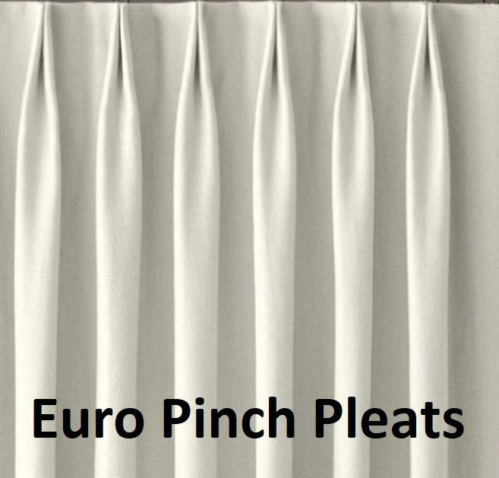
1 | SHEER BEIGE 118" | PARICIAN | TELA SIN FORRO | PR | 200% | KITCHEN | 193.000 | 94.000 | 4.000 | 0.500 | 8.000 | 4.000 | BOOK PLEAT TACKING ON TOP (2 FINGER) (Steaming Drapery) / no stiffener and Grommet , (CON ANILLOS COSIDOS
2
3
4
5
6
7
8
9
10

